GARIS PANDUAN
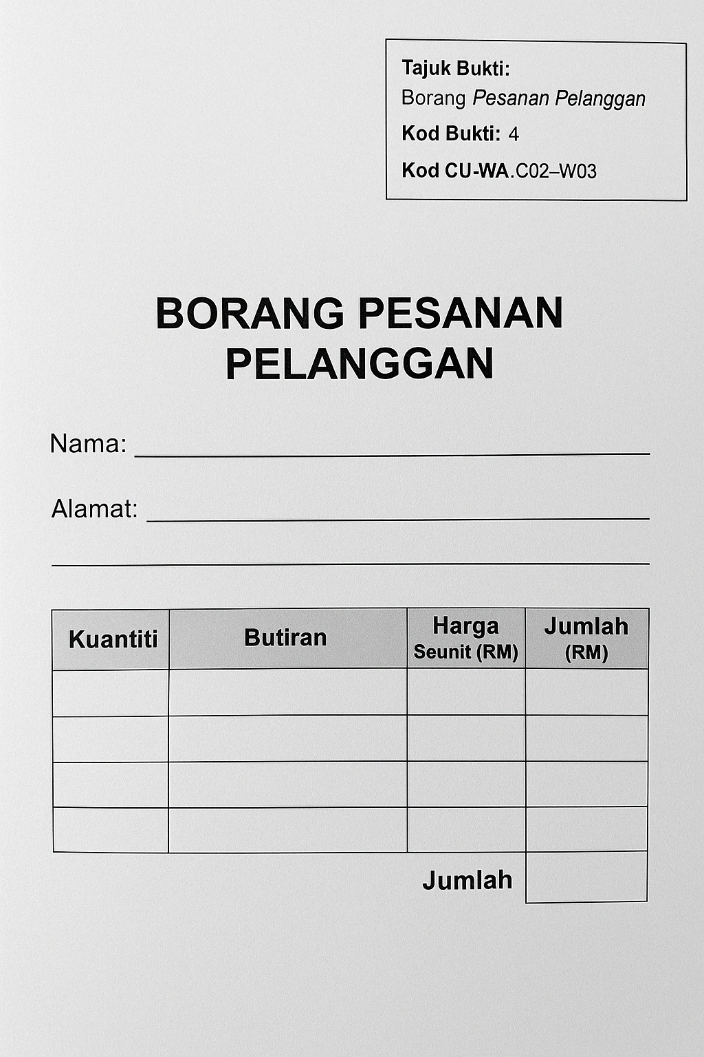
GARIS PANDUAN: PENYEDIAAN SENARAI BUKTI PROSES KERJA UNTUK FAIL KOMPILASI BAKAT ADI

🎯 TUJUAN
Nota ini bertujuan membantu pembimbing dan pengajar membangunkan serta membimbing bakat ADI dalam menyediakan Fail Kompilasi Bukti Kemahiran Kerja secara sistematik dan berstruktur, berdasarkan Proses Kerja Syarikat dan pemetaan CU-WA dalam NOSS Matrik. Pendekatan ini mengurangkan beban pemantauan dan membolehkan bakat lebih fokus kepada pelaksanaan kerja selepas bukti dikompilasikan dengan lengkap.

✅ Langkah 1: Rujuk NOSS Matrik
Buka dokumen NOSS Matrik yang berkaitan dengan bidang kemahiran bakat.
Kenalpasti jumlah Proses Kerja sebenar yang digunakan oleh syarikat. Mula dengan P01 hingga P0X yang akhir sekali.
Semak tanda ✔️ dalam matriks untuk mengenalpasti CU dan WA yang berkait dengan setiap proses kerja.

✅ Langkah 2: Tetapkan Kod & Tajuk Proses Kerja
Tetapkan kod proses kerja bermula dari P01 dan seterusnya (contoh: P01, P02, P03…) mengikut susunan aktiviti sebenar syarikat.
Namakan proses tersebut berdasarkan amalan kerja sebenar (contoh: “Aktiviti Jualan di Roadshow”, “Menangani Aduan Pelanggan”).

✅ Langkah 3: Senaraikan Bukti Kerja Sebenar
Untuk setiap proses kerja:
Senaraikan dokumen atau bahan bukti yang boleh dikumpulkan oleh bakat, seperti: Borang kerja, laporan, gambar, video, rekod sistem, invois, resit, atau e-mel kerja.
Setiap bukti mesti disertakan dengan: Kod Proses Kerja (cth: P01) Kod Bukti (cth: 1, 2, 3…) Tajuk Bukti (cth: “Laporan Harian Jualan”) Kod CU-WA (cth: C01-W01, C02-W03)

✅ Langkah 4: Label Pada Dokumen Bukti
Setiap bukti kerja MESTI DILABEL secara jelas dan lengkap:
Contoh Label Dokumen:
🔖 Kod Proses Kerja: P02
🔖 Kod Bukti: 4
🔖 Kod CU-WA: C02-W03

📄 CONTOH FORMAT SENARAI BUKTI (untuk rujukan pembimbing dan pengajar)
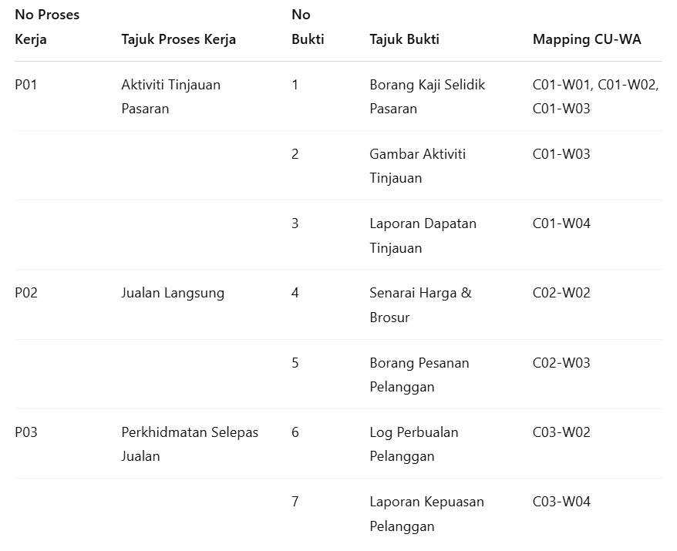

✅ Jenis Bukti Kerja
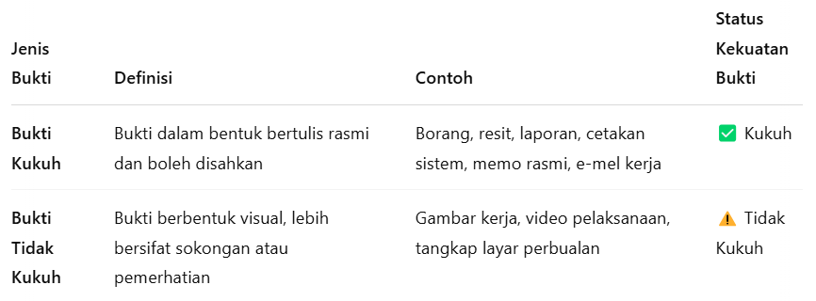

💡 Nota: Gambar atau video boleh disertakan, tetapi mestilah disokong dengan bukti kukuh yang sah seperti laporan bertulis, borang atau resit.

🎯 Keutamaan Bukti
1. Utamakan bukti bertulis hitam putih (black & white) seperti:
Borang rasmi
Laporan bertulis
Resit transaksi
Cetakan sistem
Memo jabatan

2. Bukti tidak kukuh tidak boleh berdiri sendiri.

3. Jika gambar/video digunakan, nyatakan:
Tarikh, tempat dan tugasan yang dijalankan
Siapa yang mengesahkan aktiviti tersebut (cth: penyelia, ketua jabatan)

📌 NOTA TAMBAHAN UNTUK PEMBIMBING:
Bimbingan awal perlu meliputi cara mengenal pasti bukti yang sah dan relevan.
Gunakan NOSS Matrik untuk menyemak kesesuaian pemetaan CU-WA ↔ Proses Kerja.
Pastikan semua bukti fizikal atau digital disusun mengikut turutan Proses Kerja — bukan ikut susunan CU.
Pastikan semua dokumen bukti dilabel dengan Kod Proses Kerja, Kod Bukti, dan Kod CU-WA sebelum dikompilasikan.

✅ Contoh Label pada Bukti Proses Kerja
Label Tajuk Bukti, Kod Bukti dan Kod CU-WA pada bahagian kanan atas.

